상품제안서
송월타올 컬러미용32 | 상품코드: S08939

 |  |  |  |  |  |  | 02-713-8555 | www.synergygift.co.kr
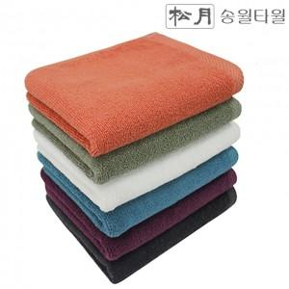

【상세/제작정보】 | 최고급 코마사 면100% 다용도 수건

【인쇄/포장옵션】 | 실크, 자수 / 포장지포장

【공급단가】 | 수량 | 200~ | 500~ | 1,000~ | 2,000~ | 3,000~
*VAT별도 | 단가 | 2,700원 | 2,660원 | 2,600원 | 2,490원 | 2,390원

【상품 URL】 | https://www.synergygift.co.kr:443/src/goods_detail.php?gdno=16296

